Ranking PiN_DMC>3,5T
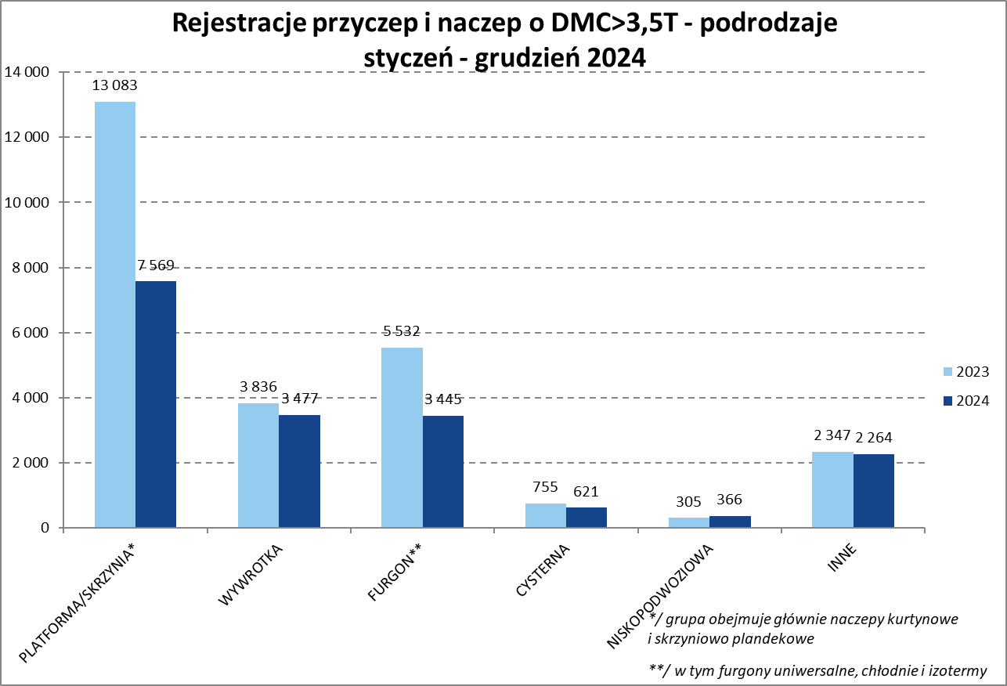
PZPM |  |  |  |  |  | 2025-01-13
Pierwsze rejestracje NOWYCH przyczep i naczep* o DMC>3,5T, udział w rynku %
First Registrations of NEW Trailers & Semi-Trailers with GVW>3.5T, Market Share %
 |  |  |  |  |  | Sztuki / Units
Pozycja | Marka | Rok narastająco Styczeń -Grudzień
 |  | YTD January - December
 |  | 2024 |  | 2023 |  | Zmiana % r/r
No. | Make
 |  | Ogółem | Udział % | Ogółem | Udział % | Change % y/y
 |  | Total | Mkt shr % | Total | Mkt shr %
1 | SCHMITZ CARGOBULL | 3798 | 21.41% | 6318 | 24.43% | -39.9%
2 | WIELTON | 2278 | 12.84% | 4011 | 15.51% | -43.2%
3 | KRONE | 2158 | 12.16% | 4386 | 16.96% | -50.8%
4 | KOEGEL | 1838 | 10.36% | 1667 | 6.45% | 10.3%
5 | WECON | 678 | 3.82% | 818 | 3.16% | -17.1%
6 | SCHWARZMUELLER | 627 | 3.53% | 746 | 2.88% | -16.0%
7 | BODEX | 467 | 2.63% | 619 | 2.39% | -24.6%
8 | KEMPF | 419 | 2.36% | 461 | 1.78% | -9.1%
9 | KAESSBOHRER | 387 | 2.18% | 349 | 1.35% | 10.9%
10 | ZASŁAW | 335 | 1.89% | 354 | 1.37% | -5.4%
11 | FLIEGL | 324 | 1.83% | 394 | 1.52% | -17.8%
12 | MEGA | 279 | 1.57% | 555 | 2.15% | -49.7%
13 | INTER CARS - FEBER | 240 | 1.35% | 382 | 1.48% | -37.2%
14 | MEILLER-KIPPER | 229 | 1.29% | 144 | 0.56% | 59.0%
15 | D-TEC | 184 | 1.04% | 146 | 0.56% | 26.0%
16 | CIMC | 183 | 1.03% | 333 | 1.29% | -45.0%
17 | BERGER | 162 | 0.91% | 298 | 1.15% | -45.6%
18 | BENALU | 152 | 0.86% | 234 | 0.90% | -35.0%
19 | GT TRAILERS/GNIOTPOL | 144 | 0.81% | 239 | 0.92% | -39.7%
20 | FFB FELDBINDER | 125 | 0.70% | 100 | 0.39% | 25.0%
 | Pozostałe / Others | 2735 | 15.4% | 3304 | 12.8% | -17.2%
 | OGÓŁEM / TOTAL | 17742 | 100% | 25858 | 100% | -31.4%
*/ bez rejestracji czasowych
Źródło: analizy PZPM na podstawie CEP
Source: PZPM analysis based on Central Register of Vehicles

Ranking Naczepy DMC>3,5T
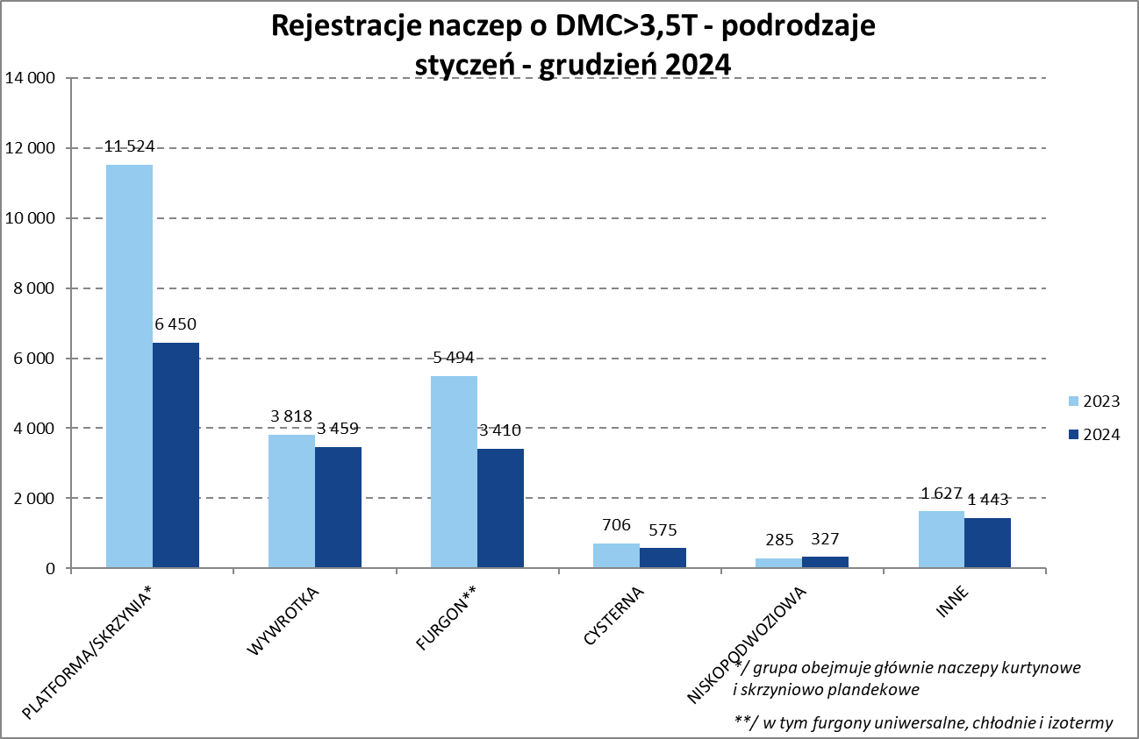

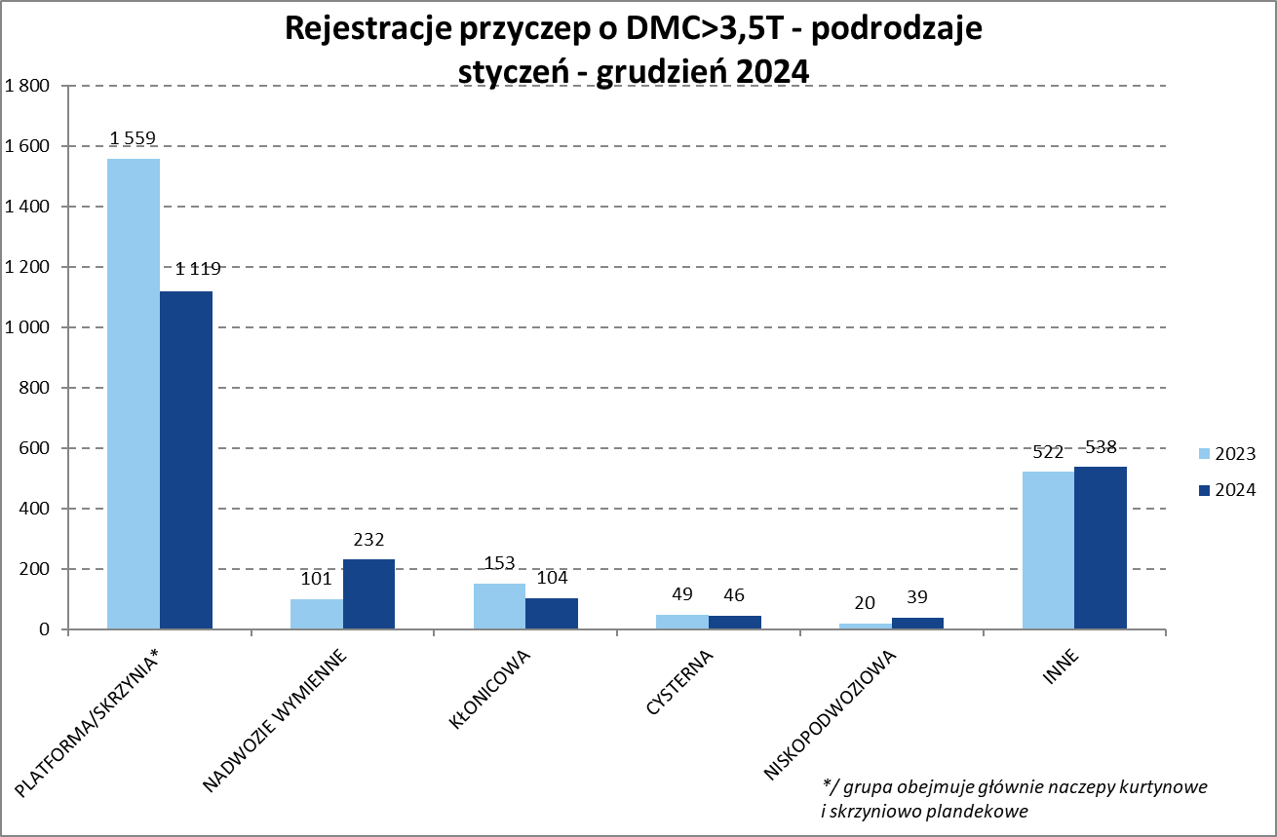
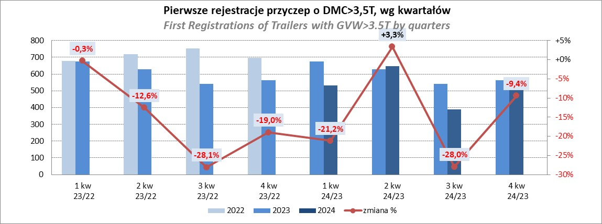
PZPM |  |  |  |  |  | 2025-01-13
Pierwsze rejestracje NOWYCH naczep* o DMC>3,5T, udział w rynku %
First Registrations of NEW Semi-Trailers with GVW>3.5T, Market Share %
 |  |  |  |  |  | Sztuki
Pozycja | Marka | Rok narastająco Styczeń -Grudzień
 |  | YTD January - December
 |  | 2024 |  | 2023 |  | Zmiana % r/r
No. | Make
 |  | Ogółem | Udział % | Ogółem | Udział % | Change % y/y
 |  | Total | Mkt shr % | Total | Mkt shr %
1 | SCHMITZ CARGOBULL | 3791 | 24.2% | 6310 | 26.90% | -39.9%
2 | KRONE | 2141 | 13.7% | 4380 | 18.67% | -51.1%
3 | WIELTON | 1911 | 12.2% | 3638 | 15.51% | -47.5%
4 | KOEGEL | 1819 | 11.6% | 1660 | 7.08% | 9.6%
5 | SCHWARZMUELLER | 611 | 3.9% | 735 | 3.13% | -16.9%
6 | BODEX | 458 | 2.9% | 608 | 2.59% | -24.7%
7 | KEMPF | 419 | 2.7% | 461 | 1.97% | -9.1%
8 | KAESSBOHRER | 354 | 2.3% | 332 | 1.42% | 6.6%
9 | ZASŁAW | 299 | 1.9% | 311 | 1.33% | -3.9%
10 | FLIEGL | 289 | 1.8% | 370 | 1.58% | -21.9%
11 | MEGA | 278 | 1.8% | 555 | 2.37% | -49.9%
12 | INTER CARS - FEBER | 240 | 1.5% | 382 | 1.63% | -37.2%
13 | MEILLER-KIPPER | 192 | 1.2% | 104 | 0.44% | 84.6%
14 | D-TEC | 184 | 1.2% | 146 | 0.62% | 26.0%
15 | CIMC | 183 | 1.2% | 333 | 1.42% | -45.0%
16 | BERGER | 162 | 1.0% | 298 | 1.27% | -45.6%
17 | BENALU | 152 | 1.0% | 234 | 1.00% | -35.0%
18 | FFB FELDBINDER | 125 | 0.8% | 100 | 0.43% | 25.0%
19 | JANMIL | 112 | 0.7% | 96 | 0.41% | 16.7%
20 | STAS | 101 | 0.6% | 167 | 0.71% | -39.5%
 | Pozostałe / Others | 1843 | 11.8% | 2234 | 9.5% | -17.5%
 | OGÓŁEM / TOTAL | 15664 | 100% | 23454 | 100% | -33.2%
*/ bez rejestracji czasowych
Źródło: analizy PZPM na podstawie CEP
Source: PZPM analysis based on Central Register of Vehicles

Przyczepy lekkie
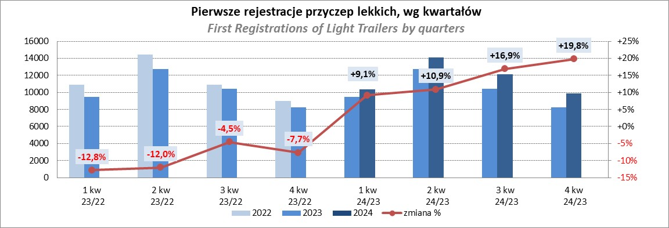
PZPM |  |  |  |  |  | 2025-01-13
Pierwsze rejestracje NOWYCH przyczep lekkich*, udział w rynku %
First Registrations of NEW Light Trailers*, Market Share %
 |  |  |  |  |  | Sztuki / Units
Pozycja | Marka | Rok narastająco Styczeń -Grudzień
 |  | YTD January - December
 |  | 2024 |  | 2023 |  | Zmiana % r/r
No. | Make
 |  | Ogółem | Udział % | Ogółem | Udział % | Change % y/y
 |  | Total | Mkt shr % | Total | Mkt shr %
1 | NEPTUN-SORELPOL | 12196 | 26.22% | 11126 | 27.23% | 9.6%
2 | TEMARED | 10977 | 23.60% | 8952 | 21.91% | 22.6%
3 | ZASŁAW | 2706 | 5.82% | 2482 | 6.07% | 9.0%
4 | NIEWIADÓW | 2703 | 5.81% | 3185 | 7.79% | -15.1%
5 | FARO | 2227 | 4.79% | 1665 | 4.07% | 33.8%
6 | BRENDERUP-THULE TRAILERS | 2155 | 4.63% | 855 | 2.09% | 152.0%
7 | RYDWAN | 1688 | 3.63% | 1661 | 4.06% | 1.6%
8 | MARTZ | 1273 | 2.74% | 1359 | 3.33% | -6.3%
9 | FRACHT | 944 | 2.03% | 636 | 1.56% | 48.4%
10 | WIOLA | 869 | 1.87% | 870 | 2.13% | -0.1%
11 | WIDPOL | 845 | 1.82% | 890 | 2.18% | -5.1%
12 | LORRIES | 591 | 1.27% | 499 | 1.22% | 18.4%
13 | MASTER-TECH | 559 | 1.20% | 529 | 1.29% | 5.7%
14 | GŁOWACZ | 517 | 1.11% | 514 | 1.26% | 0.6%
15 | STIM | 498 | 1.07% | 368 | 0.90% | 35.3%
16 | W.N.P. M.SUSKI | 477 | 1.03% | 417 | 1.02% | 14.4%
17 | SPAWLINE | 380 | 0.82% | 401 | 0.98% | -5.2%
18 | MER | 333 | 0.72% | 191 | 0.47% | 74.3%
19 | CARRO | 296 | 0.64% | 295 | 0.72% | 0.3%
20 | BLYSS | 292 | 0.63% | 195 | 0.48% | 49.7%
 | Pozostałe / Others | 3984 | 8.6% | 3775 | 9.2% | 5.5%
 | OGÓŁEM / TOTAL | 46510 | 100% | 40865 | 100% | 13.8%
*/ bez rejestracji czasowych
Źródło: analizy PZPM na podstawie CEP
Source: PZPM analysis based on Central Register of Vehicles

Ranking_P-CR
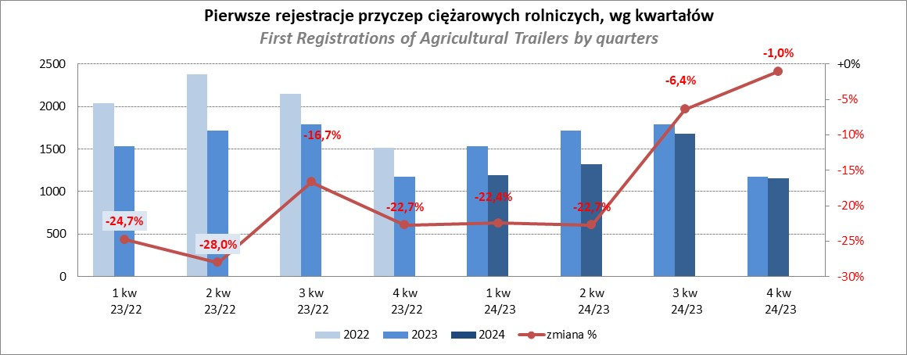
PZPM |  |  |  |  |  | 2025-01-13
Pierwsze rejestracje NOWYCH przyczep ciężarowych rolniczych*, udział w rynku %
First Registrations of NEW Agricultural Trailers*, Market Share %
 |  |  |  |  |  | Sztuki / Units
Pozycja | Marka | Rok narastająco Styczeń -Grudzień
 |  | YTD January - December
 |  | 2024 |  | 2023 |  | Zmiana % r/r
No. | Make
 |  | Ogółem | Udział % | Ogółem | Udział % | Change % y/y
 |  | Total | Mkt shr % | Total | Mkt shr %
1 | PRONAR | 1357 | 25.37% | 2030 | 32.71% | -33.2%
2 | METAL-FACH | 775 | 14.49% | 765 | 12.32% | 1.3%
3 | METALTECH | 457 | 8.55% | 510 | 8.22% | -10.4%
4 | WIELTON | 359 | 6.71% | 463 | 7.46% | -22.5%
5 | JOSKIN | 333 | 6.23% | 153 | 2.46% | 117.6%
6 | MEPROZET | 272 | 5.09% | 190 | 3.06% | 43.2%
7 | ZASŁAW | 231 | 4.32% | 250 | 4.03% | -7.6%
8 | PPHU WODZIŃSKI | 185 | 3.46% | 323 | 5.20% | -42.7%
9 | POMOT | 168 | 3.14% | 132 | 2.13% | 27.3%
10 | MARPOL | 109 | 2.04% | 229 | 3.69% | -52.4%
 | TECHMONT | 109 | 2.04% | 142 | 2.29% | -23.2%
12 | FLIEGL | 104 | 1.94% | 104 | 1.68% | 0.0%
13 | URSUS | 94 | 1.76% | 91 | 1.47% | 3.3%
14 | CYNKOMET | 89 | 1.66% | 102 | 1.64% | -12.7%
15 | BBC | 54 | 1.01% | 143 | 2.30% | -62.2%
 | Pozostałe / Others | 652 | 12.2% | 580 | 9.3% | 12.4%
 | OGÓŁEM / TOTAL | 5348 | 100% | 6207 | 100% | -13.8%
*/ bez rejestracji czasowych
Źródło: analizy PZPM na podstawie CEP
Source: PZPM analysis based on Central Register of Vehicles

Ranking_CR
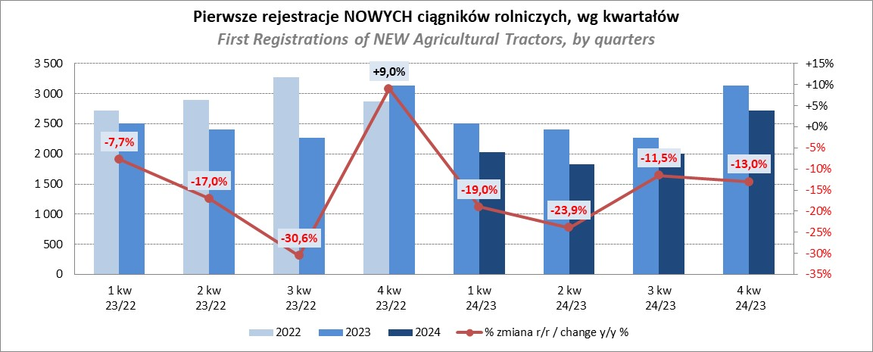
PZPM |  |  |  |  |  | 2025-01-13
Pierwsze rejestracje NOWYCH ciągników rolniczych*, udział w rynku %
First Registrations of NEW Agricultural Tractors*, Market Share %
 |  |  |  |  |  | Sztuki / Units
Pozycja | Marka | Rok narastająco Styczeń -Grudzień
 |  | YTD January - December
 |  | 2024 |  | 2023 |  | Zmiana % r/r
No. | Make
 |  | Ogółem | Udział % | Ogółem | Udział % | Change % y/y
 |  | Total | Mkt shr % | Total | Mkt shr %
1 | JOHN DEERE | 1,166 | 13.57% | 1,553 | 15.06% | -24.9%
2 | NEW HOLLAND | 1,111 | 12.93% | 1,794 | 17.40% | -38.1%
3 | KUBOTA | 1,061 | 12.35% | 1,183 | 11.47% | -10.3%
4 | DEUTZ-FAHR | 794 | 9.24% | 916 | 8.88% | -13.3%
5 | CASE IH | 665 | 7.74% | 715 | 6.93% | -7.0%
6 | MASSEY FERGUSON | 485 | 5.65% | 599 | 5.81% | -19.0%
7 | CLAAS | 450 | 5.24% | 373 | 3.62% | 20.6%
8 | SOLIS | 390 | 4.54% | 339 | 3.29% | 15.0%
9 | VALTRA | 349 | 4.06% | 473 | 4.59% | -26.2%
10 | FENDT | 337 | 3.92% | 318 | 3.08% | 6.0%
11 | FARMTRAC | 283 | 3.29% | 402 | 3.90% | -29.6%
12 | ARBOS | 207 | 2.41% | 191 | 1.85% | 8.4%
13 | STEYR | 191 | 2.22% | 324 | 3.14% | -41.0%
14 | ZETOR | 163 | 1.90% | 290 | 2.81% | -43.8%
15 | LS | 152 | 1.77% | 75 | 0.73% | 102.7%
 | Pozostałe / Others | 786 | 9.2% | 766 | 7.4% | 2.6%
 | OGÓŁEM / TOTAL | 8,590 | 100% | 10,311 | 100% | -16.7%
*Pojazdy zarejestrowane jako Ciągniki Rolnicze bez wyróżnionych jako potencjalne ATV / UTV
** Liczby zawierają rejestracje czasowe na koniec miesięcy
Źródło: analizy PZPM na podstawie CEP
*Vehicles registered as Agricultural Tractors without considered as ATV / UTV
Source: PZPM analysis based on Central Register of Vehicles

